场景
1、资源
fbx中的mesh会导出一份，以_0,_1等为后缀，大于1500顶点的mesh会关闭Readable选项，不参与staticBatch， 会按照工具的选项进行压缩（XEditor/Res Import Setting.../Model Settings），原始的fbx会在场景烘焙时使用，没有动画的fbx请关闭动画选项

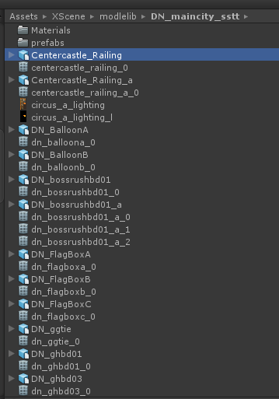
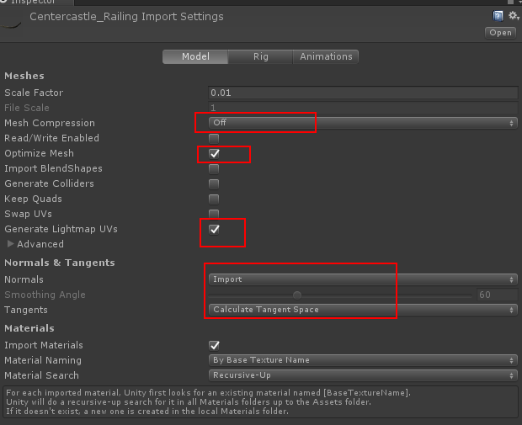
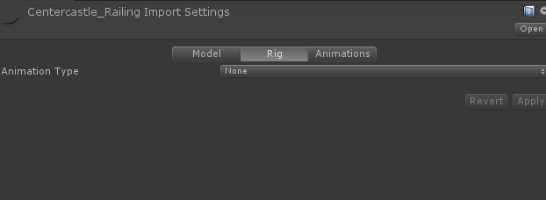

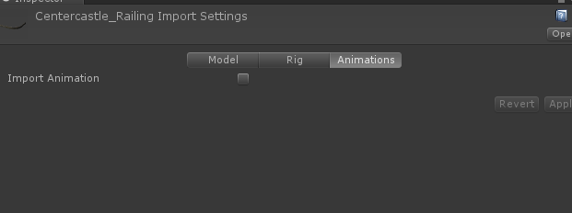

2.烘焙
开始烘焙前右键选择Scene->准备烘焙，结束后选择scene->结束烘焙，场景中的物件不要直接用fbx拖入， 需要制作prefab，dynamicScene下也是，结束烘焙后会把场景中的mesh替换为导出的mesh

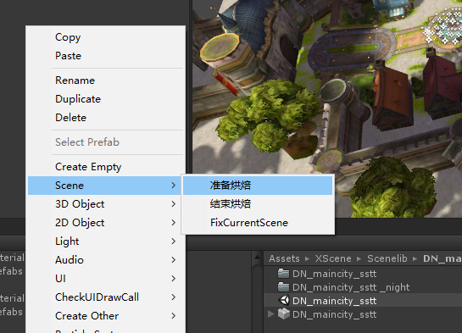

不透明物体使用Custom/Scene/DiffuseLM材质，透明物体使用Custom/Scene/CutoutDiffuseMaskLM和TransparentDiffuseMaskLM

特效
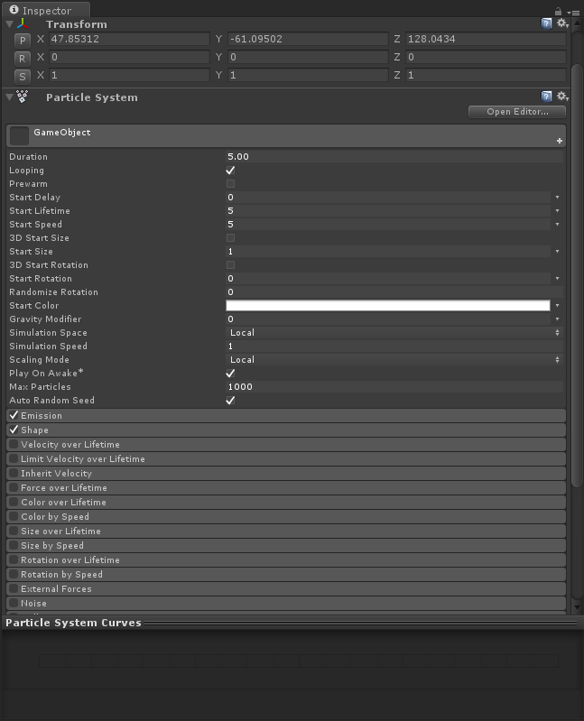
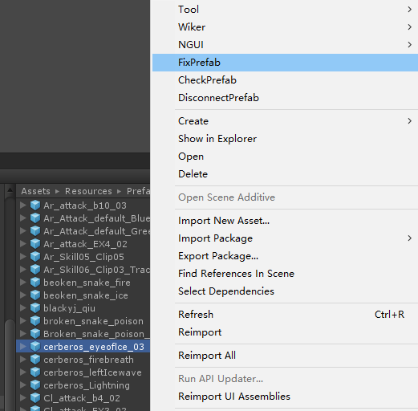
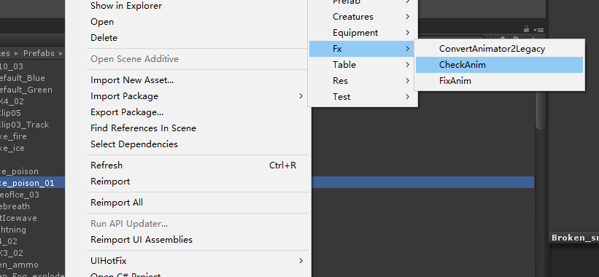
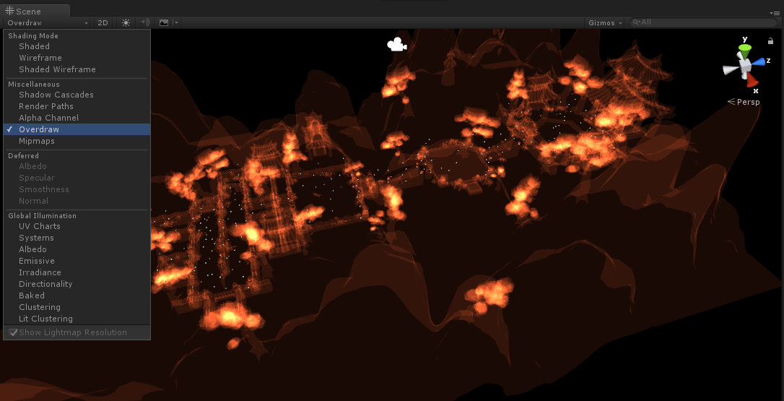
1、资源
fbx中的mesh会导出一份，以_0,_1等为后缀，动作和avatar也会导出

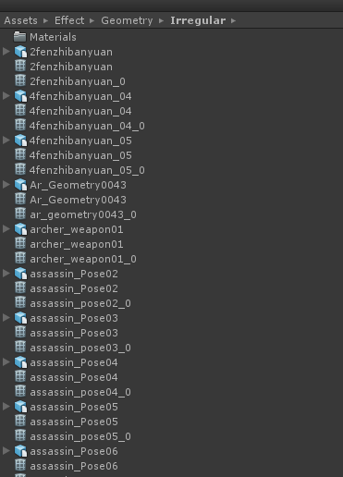
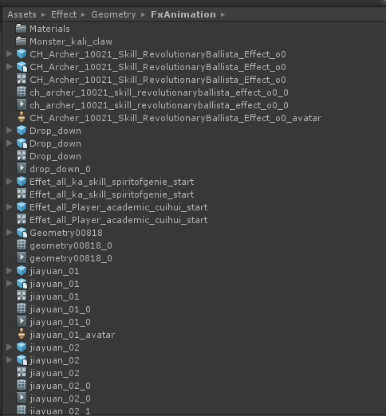

2.制作
尽量减少粒子的使用，尽量使用mesh，mesh定点数尽量小，大部分控制在100以内，尽量重用模型 start size会用作技能中特效的缩放，会占用z的缩放值，所以不要使用3d的形式，使用2个值随机时，第一个值要小于等于第二个值 不要使用系统默认的shader，会被场景雾效影响，不要使用alphaClip，减少投影灯的使用 贴图以64为主，128为辅，不要使用非正方形贴图，全屏的面片尽量使用镂空的方式来减少渲染面积，建议打开overdraw来观察特效叠的层数 修改prefab之后可以用fixprefab来修正设置问题，checkprefab可以用来检查设置问题 tools->fx->checkAnim和fixAnim用来修复特效动画不正确的引用和特效节点错误影藏的问题，共用动画的特效存在问题不会影响

prefab
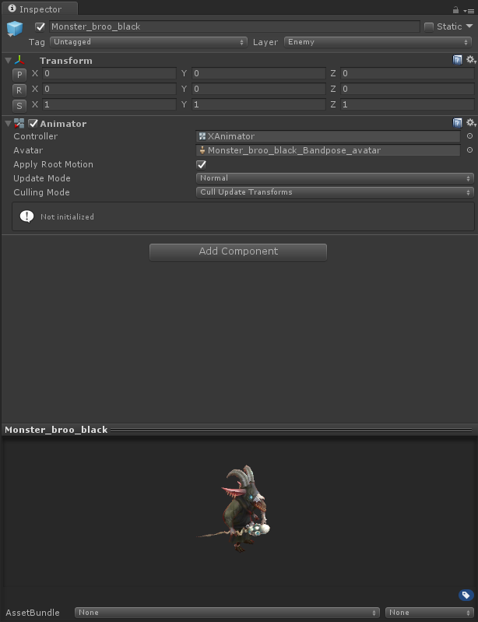
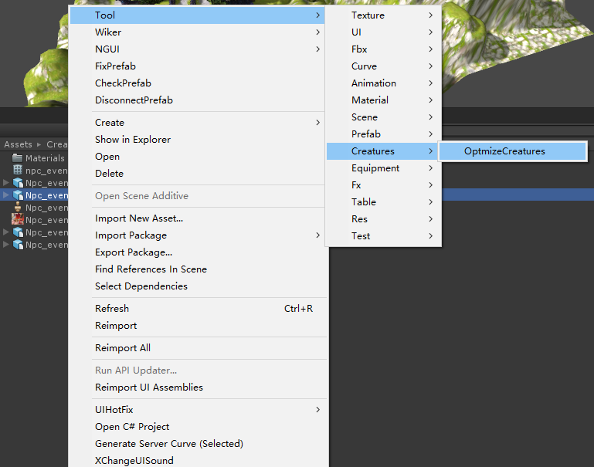
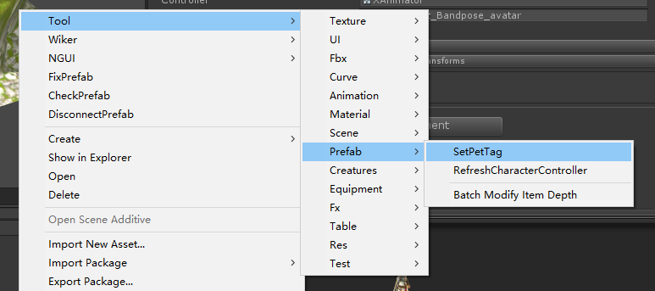
1、资源
fbx中的mesh会导出一份，以_0,_1等为后缀，动作和avatar也会导出，prefab中的avatar和mesh都会引用导出的mesh和avatar 没有特别原因，mesh尽量合成一个 贴图都建议使用正方形，256为主，512以上需要控制 骨骼数平均该控制在40根一下，大型boss可以多一些，原则上不超过80根

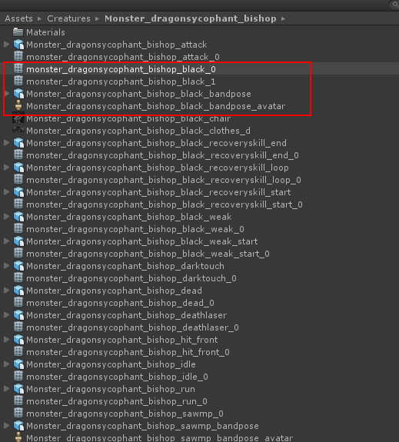
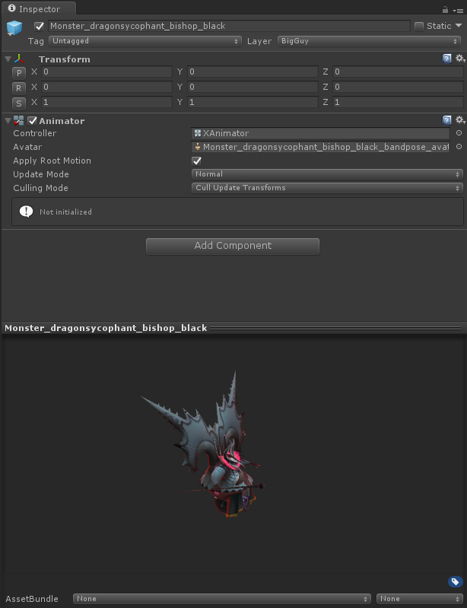
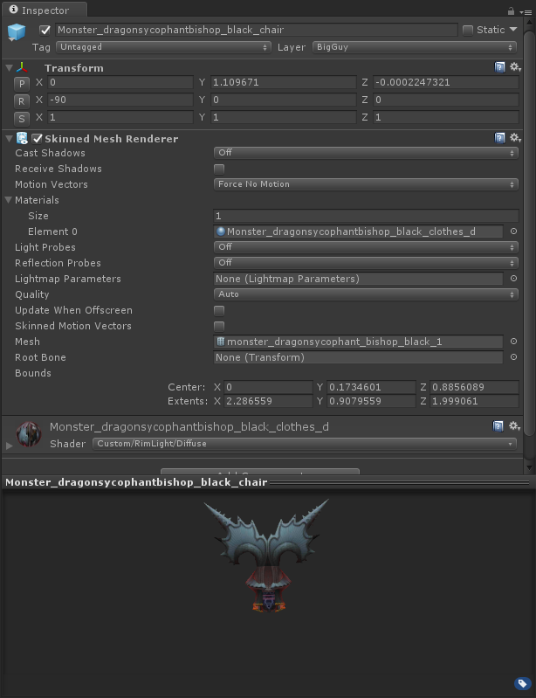

2.prefab
普通怪物不需要挂在物理控件，box collider，charactercontroller等，需要变身的怪，主角，坐骑需要挂，box collider，charactercontroller 怪物需要使用Tool->Creatures->OptimizeCreatures来优化骨骼，会预先读取技能配置来确定已经开放的骨骼和武器挂点，主城npc不需要优化，因为需要转头 隐形怪和召唤的棒子不需要添加animator，尽量使用默认的隐形怪，除非自带特效的隐形怪，否则不要在多加隐形怪，即使增加也只要增加一个空的prefab即可，游戏中会根据globalConfig配置，时机不加载隐形怪prefab Tool->Prefab->SetPet会刷新pet的所有tag，Tool->Prefab->RefreshCharacterController会检查是否需要挂characterController 修改prefab之后可以用fixprefab来修正设置问题，checkprefab可以用来检查设置问题

时装
1、资源
加新职业需要配置CombineConfig | 导出时装需要对equipment目录下的fbx使用ctrl+3 会在resources/equipments目录下生成响应套装的目录，注意格式，去掉职业前缀（wa_，ar_等）和后缀bandpose生成对应目录，不支持自定义命名 导出后的mesh和贴图以职业前缀+部件名命名，武器只导mesh和生成prefab，贴图还是在原来的地方

基础职业骨骼有修改需要重新导出骨骼 | Tool->Equipment->ExportEquipAvata
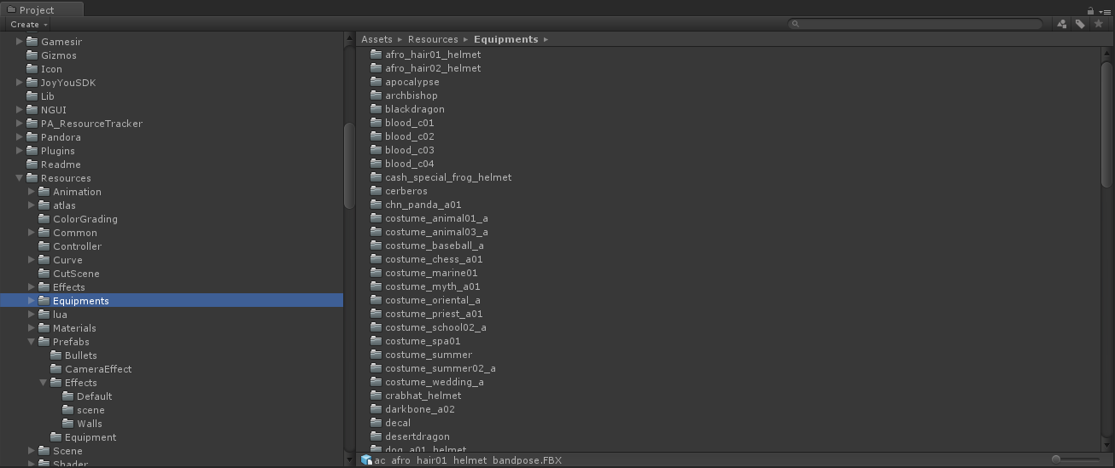
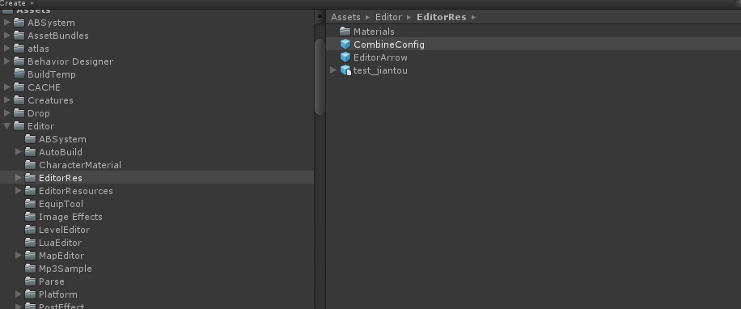

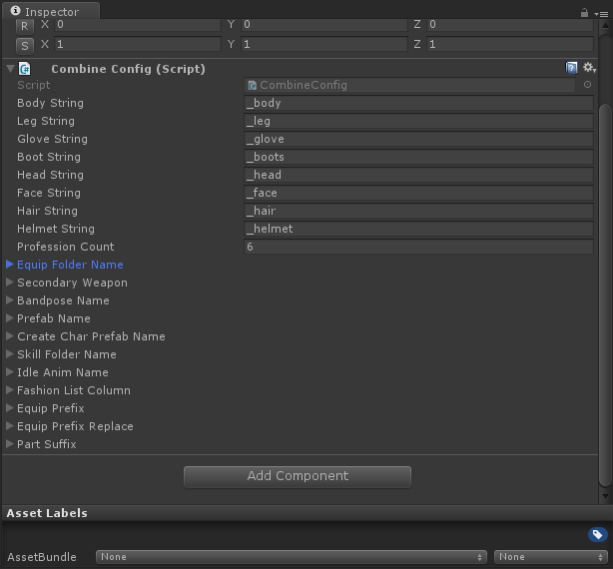

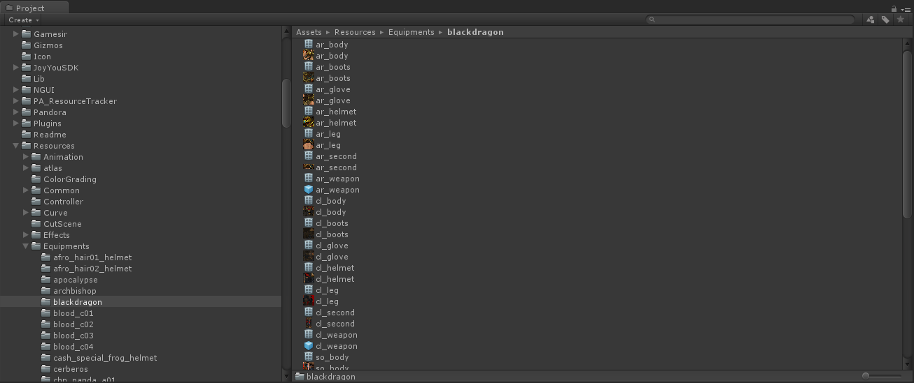

要制作换色的（不换mesh），对原始fbx右键Tool->Equipment->InitReplaceEquip， 调整生成prefab的参数，填写src name：fbx中需要替换的关键字，Replace Name：要替换成的关键之，使用refresh自动查找相应的贴图和生成目录，如果贴图是共享的，请放在战士目录（如一些帽子，然后手动拖到相应的部件上，并勾选is share tex）

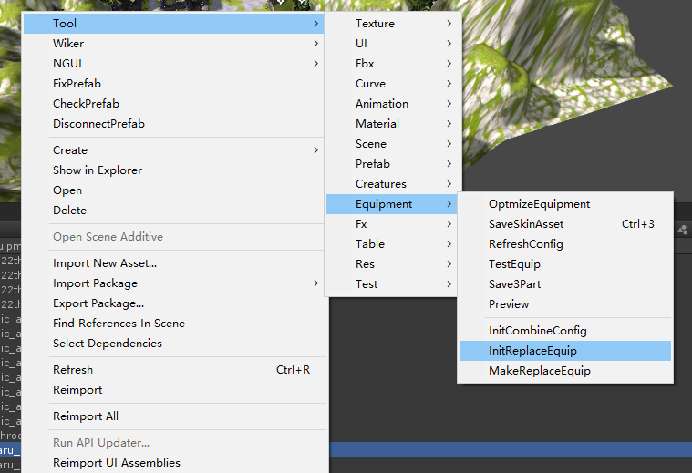
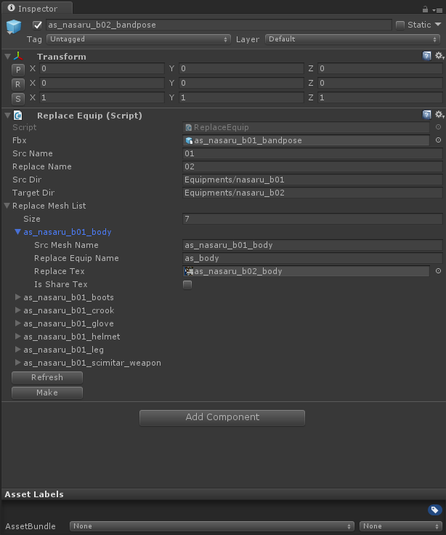
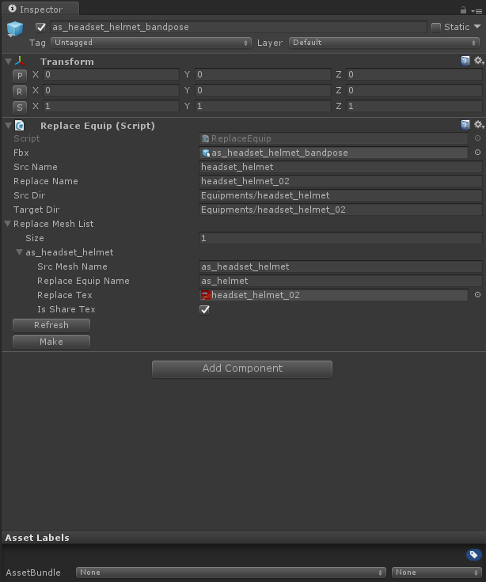

2.配表
FashionList SuitName填写目录名称，在Player目录下的需要填写Player，职业的模型名称按照Player目录中的模型名称填写，E代表是空的（没有模型），不填会使用默认的模型 在其他目录下的套装只要填写目录名称，模型名白，表示使用默认的名称 SuitName和模型都不填表示全部为空没有模型（有replace的会找replace） 举例：第三行法师初始腿部会解析成Equpment/Player/leg_a，其他套装会解析成Equipment/xxx/wa_body等

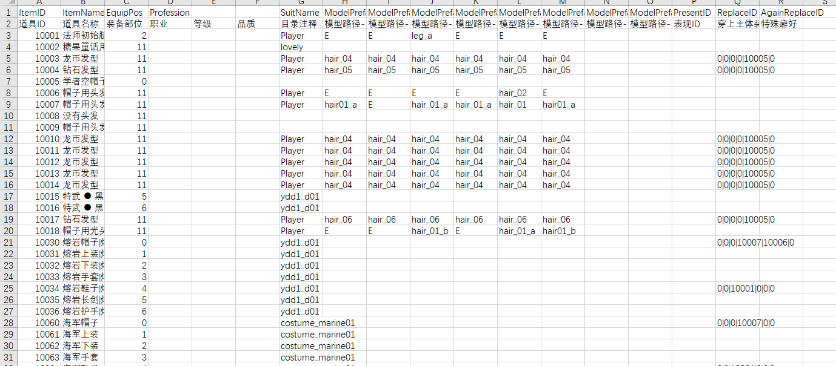

如果是同一套，但是fbx名称不一样，就需要在模型名中填写目录名，会根据相应部件查找，所以同一套尽量命名相同可以减少配置

如果要配player目录下的默认装请填Player，不是默认装请用replace

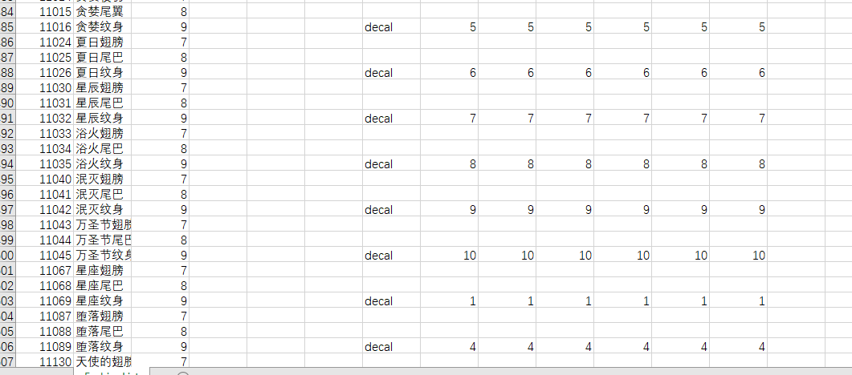
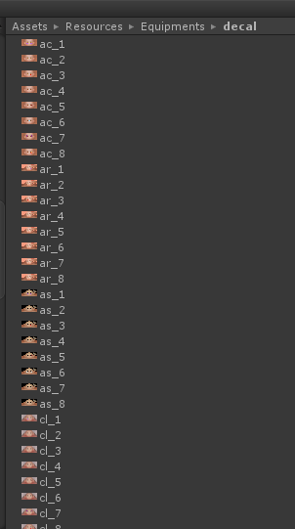
纹身配置

DefaultEquip
Player目录下的只要去掉前缀填名字就可以了，其他套装目录下的请填“/“+目录名 空白填E，不填表示默认装（比如第1行的body，会解析成Equipment/Player/wa_body,82行的body会解析成Equipment/chn_panda_a01/wa_body） 武器挂点一定要填相应职业的，因为没法根据这张表的ProfID确定职业，只能根据武器挂点确定了

